상품제안서
소유 UVC 휴대용칫솔살균기 MHC-1000 | 상품코드: F23080

 |  |  |  |  |  |  | 02-412-0044 | www.easy1.co.kr
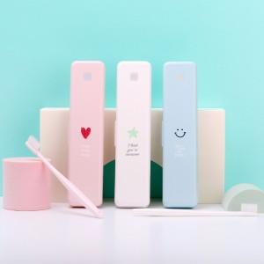

【상세/제작정보】 | 1회 작동 3분 99.9% 살균 / AA건전지 2개로 약 1000회 이상 사용

【인쇄/포장옵션】 | 실크, 풀칼라 / 포장지포장

【공급단가】 | 수량 | 100~ | 300~ | 500~ | 1,000~ | 3,000~
*VAT별도 | 단가 | 7,320원 | 7,190원 | 7,010원 | 6,890원 | 6,710원

【상품 URL】 | http://www.easy1.co.kr/src/goods_detail.php?gdno=23080

